Boost Converter
 | קבועים | ערך | יחידות
 | VDD | 12
 | P_out | 12.5
 | R_out | 10
 | D_on | 0.5
 | Miu | 0.9
 | delta IL(ripple) | 1/10 *IL
 | L_g | 270um
 | Ac | 13.2m[m^2]

0 | חישובים | ערך
 | P_in | 13.888888889
 | I_out | 1.1180339887
 | I_in_max

 | *** להשלים חישובים

1 | למדוד את תדר המעגל
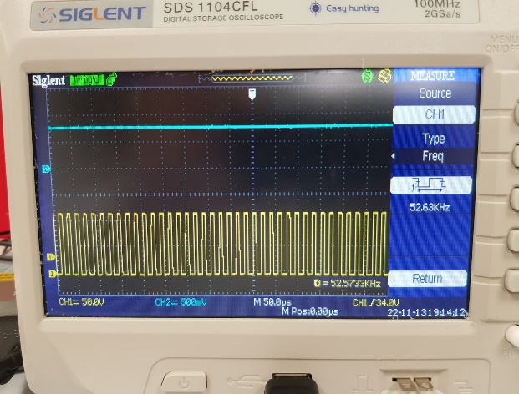
 | התדר המתקבל היינו: 52.63KHz

2 | לשרטט גרף של TP5 בתלות בTP4
 | גרף יחס זמן מחזור כפונקציה של המתח
 |  |  |  | מתח TP4 | זמן מחזור TP5
 |  |  |  | 3.6 | 16.19
 |  |  |  | 4 | 18.09
 | *** להוסיף תמונה |  |  | 4.4 | 19.77
 |  |  |  | 5 | 21.89
 |  |  |  | 5.4 | 24.63
 |  |  |  | 5.8 | 27.16
 |  |  |  | 6.2 | 30.11
 |  |  |  | 6.6 | 33.05
 |  |  |  | 7 | 36.21
 |  |  |  | 7.4 | 39.37
 |  |  |  | 7.8 | 42.74
 |  |  |  | 8.2 | 46.74
 |  |  |  | 8.6 | 51.58

3 | חישוב השראות ומספר ליפופים של הסליל

4 | בנית הסליל וחיבור למעגל

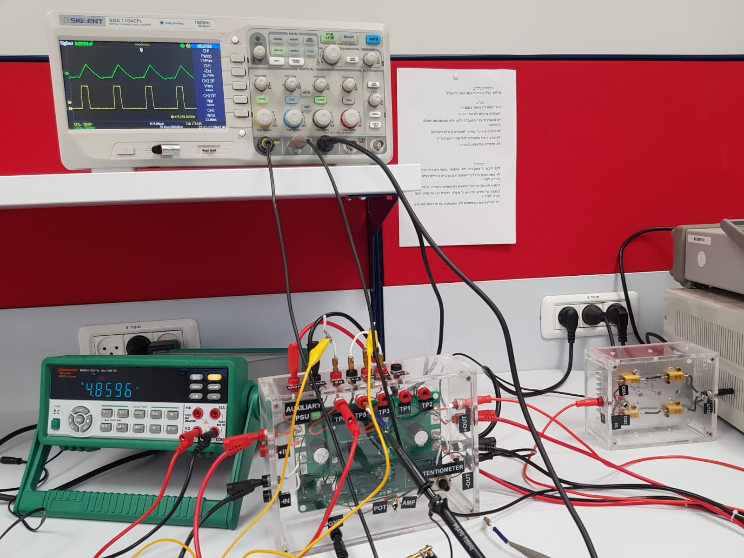
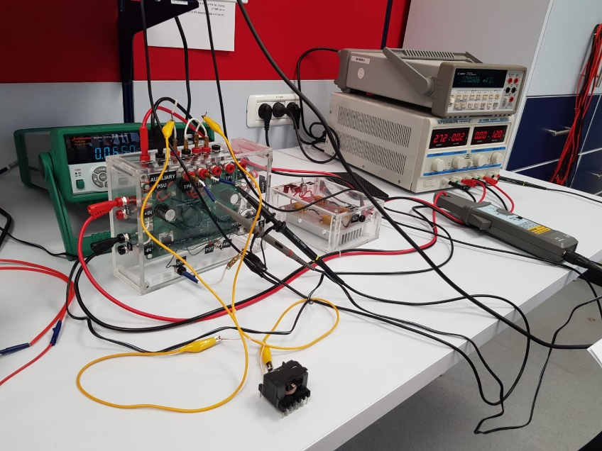

5 | גרף זרם הסליל כתלות במתח הפוטנסיומטר

הזרם הממוצע של הסליל כפונקציה של מתח הפוטנסיומטר
 | Vin=8V |  | מתח פוטנסיומטר | מתח דגימה | זרם IL ממוצע RMS
 | ROUT=10Ohm |  | 3.7 | 0.01 | 0.2
 |  |  | 4.3 | 0.0128 | 0.256
 |  |  | 5 | 0.0152 | 0.304
 |  |  | 5.6 | 0.0192 | 0.384
 |  |  | 6.2 | 0.0232 | 0.464
 |  |  | 6.8 | 0.0288 | 0.576
 |  |  | 7.4 | 0.036 | 0.72
 |  |  | 8 | 0.0488 | 0.976
 |  |  | 8.6 | 0.0648 | 1.296

6 | הגעה למצב DCM

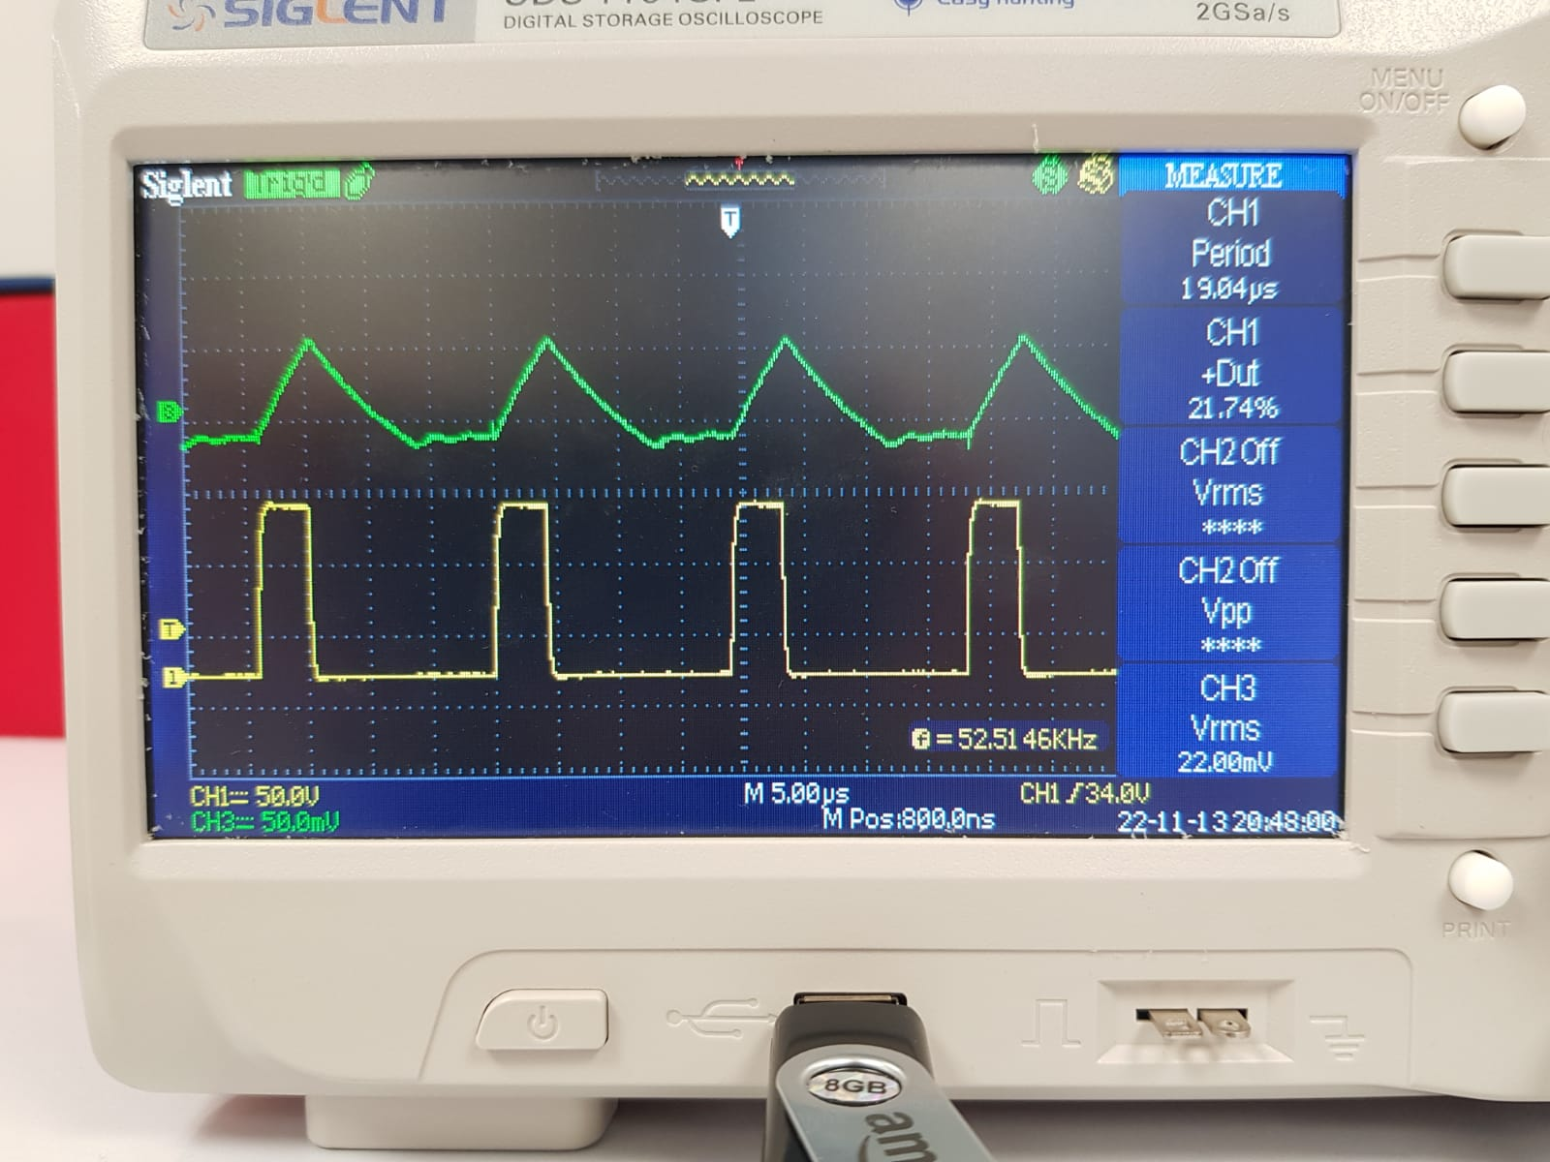
 | VIN=3V
 | ROUT=20v
 | VOUT=4.35v
 | D_ON=21.7%
 | V_POT=4.86v

6 | מקורות ההפסדים והנצילות

 | VIN=8v
 | ROUT=20v
 | VOUT=15v
 | D_ON=50%
 | I_IN = 1.56A
 | I_OUT = VOUT/ROUT=15/20=0.75
 | P_in = 12.56
 | P_out = 11.373
 | Effeciency = 0.905
 | RL = 210OHM

 | v_diode=0.7
 | I_diode = I_out = 0.75
 | P_diode=0.75*0.7=0.527

 | P_L=I_IN^2*RL=0.69
 | V_trans=0.02v
 | I_trans=I_IN-I_OUT=0.8159
 | P_trans=0.016

 | diode = 42%
 | inductor = 57%
 | transistor = 1%

